Riassunto scenari
 | 7300 | 14600 | 29200 | 43800 |  | https://taxfoundation.org/carbon-taxes-in-europe-2022/#:~:text=Sweden%20levies%20the%20highest%20carbon,(%E2%82%AC2%2C%20%242.21).
Carbon Tax (EUR/tonCO2)
0 | 20 | 40 | 80 | 120
SC 8 | SC 15 | SC 16 | SC 17 | SC 18
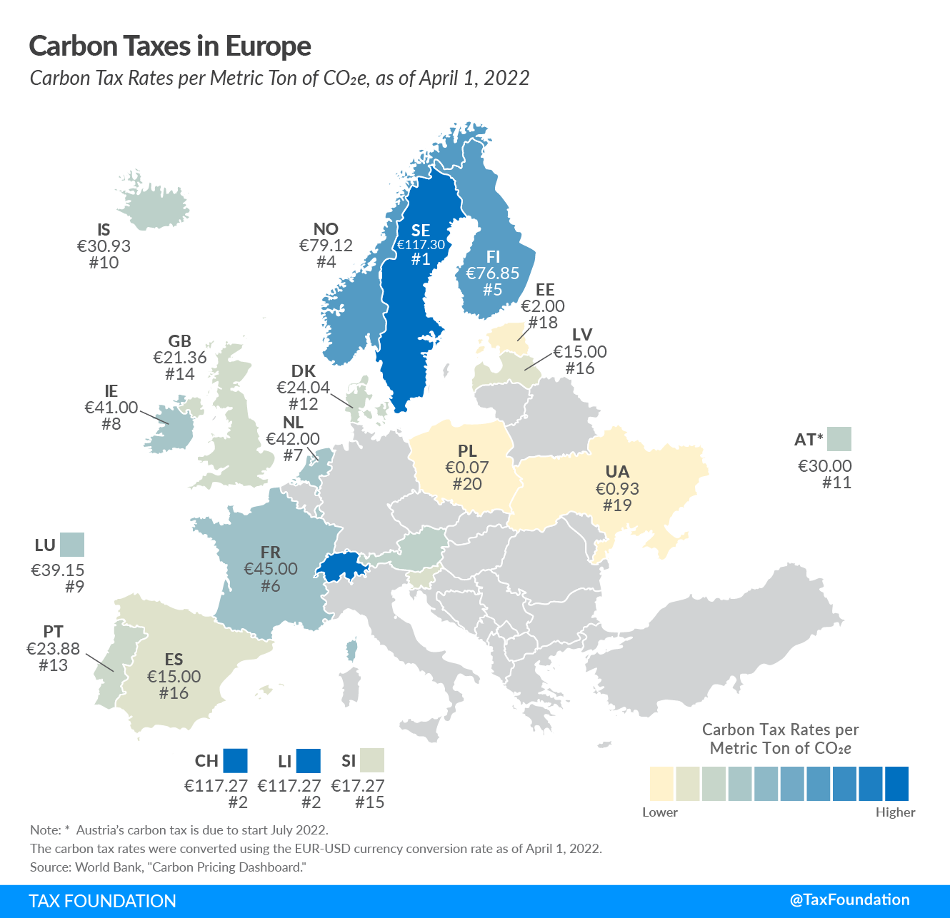
SC 10 | SC 19 | SC 20 | SC 21 | SC 22
SC 11 | SC 23 | SC 24 | SC 25 | SC 26
SC 12 | SC 27 | SC 28 | SC 29 | SC 30
SC 13 | SC 31 | SC 32 | SC 33 | SC 34
SC 14 | SC 35 | SC 36 | SC 37 | SC 38
...
Carbon Tax (EUR/tonCO2)
0 | 20 | 40 | 80 | 120
SC 7 | SC 44 | SC 45 | SC 46 | SC 47
SC 39 | SC 48 | SC 49 | SC 50 | SC 51
SC 40 | SC 52 | SC 53 | SC 54 | SC 55
SC 41 | SC 56 | SC 57 | SC 58 | SC 59
SC 42 | SC 60 | SC 61 | SC 62 | SC 63
SC 43 | SC 64 | SC 65 | SC 66 | SC 67
...
 |  |  | Variable trend estimated |  |  |  |  |  |  |  |  | Da inserire
 |  |  | Oil price (EUR/GWh) |  | NG price (EUR/GWh) |  | Coal Price (EUR/GWh) |  | OP Price (EUR/GWh) |  |  | Oil price (EUR/GWh) | NG price (EUR/GWh) | Coal Price (EUR/GWh) | OP Price (EUR/GWh)
 | 2020 | Y0 | 22905.731329 | 8360591.9351 | 10097.083333 | 3685435.4167 | 5582.4678582 | 2037600.7682 | 43343.033935 | 15820207.386 | 2020 | 8360591.9351 | 3685435.4167 | 2037600.7682 | 15820207.386
 | 2021 | Y1 | 38768.01084 | 14150323.957 | 46184.166667 | 16857220.833 | 13254.377533 | 4837847.7997 | 52321.175589 | 19097229.09 | 2021 | 14150323.957 | 16857220.833 | 4837847.7997 | 19097229.09
 | 2022 | Y2 | 59040.324548 | 21549718.46 | 146391.25 | 53432806.25 | 33512.312677 | 12231994.127 | 74602.898778 | 27230058.054 | 2022 | 21549718.46 | 53432806.25 | 12231994.127 | 27230058.054
 | 2023 | Y3 | 41629.503155 | 15194768.652 | 44860 | 16373900 | 13063.799874 | 4768286.9539 | 52175.913492 | 19044208.424 | 2023 | 15194768.652 | 16373900 | 4768286.9539 | 19044208.424
 | 2024 | Y4 | 42283.94581 | 15433640.221 | 46852.5 | 17101162.5 | 13487.786052 | 4923041.9089 | 52695.494642 | 19233855.544 | 2024 | 15433640.221 | 17101162.5 | 4923041.9089 | 19233855.544
 | 2025 | Y5 | 42647.818408 | 15566453.719 | 48875.469697 | 17839546.439 | 13912.412328 | 5078030.4999 | 52717.51341 | 19241892.395 | 2025 | 15566453.719 | 17839546.439 | 5078030.4999 | 19241892.395
 | 2026 | Y6 | 42808.892206 | 15625245.655 | 50804.842975 | 18543767.686 | 14315.877797 | 5225295.3958 | 51430.1378 | 18772000.297 | 2026 | 15625245.655 | 18543767.686 | 5225295.3958 | 18772000.297
 |  |  |  |  |  |  |  |  |  |  |  |  |  |  |  | 1994 | 8.6890113315 | - | - | -
 |  |  |  |  |  |  |  |  |  |  |  |  |  |  |  | 1995 | 9.3490635364 | - | - | -
 |  |  |  |  |  |  |  |  |  |  |  |  |  |  |  | 1996 | 11.318706854 | - | - | -
 |  |  |  |  |  |  |  |  |  |  |  |  |  |  |  | 1997 | 10.4867851 | - | - | -
 |  |  |  |  |  |  |  |  |  |  |  |  |  |  |  | 1998 | 7.009626428 | - | - | -
 |  |  |  |  |  |  |  |  |  |  |  |  |  |  |  | 1999 | 9.7892507063 | - | - | -
 |  |  |  |  |  |  |  |  |  |  |  |  |  |  |  | 2000 | 15.645157075 | - | - | -
 |  |  |  |  |  |  |  |  |  |  |  |  |  |  |  | 2001 | 13.411310036 | - | - | -
 |  |  |  |  |  |  |  |  |  |  |  |  |  |  |  | 2002 | 13.692883552 | - | - | -
 |  |  |  |  |  |  |  |  |  |  |  |  |  |  |  | 2003 | 15.842624217 | - | - | -
Fossil fuel cost
 | Oil price (EUR/MWh) | NG price (EUR/MWh) | Coal Price (EUR/MWh) | OP Price (EUR/MWh)
1987 | 10.159958697 | 0 | 0 | 0
1988 | 8.1994573762 | 0 | 0 | 0
1989 | 10.011401241 | 0 | 0 | 0
1990 | 12.986664261 | 0 | 0 | 0
1991 | 10.976339055 | 0 | 0 | 0
1992 | 10.58963257 | 0 | 0 | 0
1993 | 9.3481493367 | 0 | 0 | 0
1994 | 8.6890113315 | 0 | 0 | 0
1995 | 9.3490635364 | 0 | 0 | 0
1996 | 11.318706854 | 0 | 0 | 0
1997 | 10.4867851 | 0 | 0 | 0
1998 | 7.009626428 | 0 | 0 | 0
1999 | 9.7892507063 | 0 | 0 | 0
2000 | 15.645157075 | 0 | 0 | 0
2001 | 13.411310036 | 0 | 0 | 0
2002 | 13.692883552 | 0 | 0 | 0
2003 | 15.842624217 | 0 | 0 | 0
2004 | 20.969913401 | 0 | 0 | 0
2005 | 29.849535376 | 0 | 0 | 0
2006 | 35.734239037 | 0 | 0 | 0
2007 | 39.74849005 | 0 | 0 | 0
2008 | 53.122774997 | 0 | 0 | 0
2009 | 33.72848483 | 0 | 0 | 0
2010 | 43.613726508 | 0 | 0 | 0
2011 | 61.030602659 | 0 | 0 | 0
2012 | 61.243154097 | 0 | 0 | 0
2013 | 59.589823885 | 26.610833333 | 8.8591435327 | 0
2014 | 54.316262744 | 21.475 | 8.0776788273 | 0
2015 | 28.716841911 | 20.006666667 | 6.0488330672 | 0
2016 | 23.887124739 | 14.6225 | 6.53809012 | 0
2017 | 29.755829904 | 17.225 | 9.0943460058 | 0
2018 | 38.978276778 | 22.0425 | 9.8089306187 | 51.194530075
2019 | 35.301822565 | 14.3575 | 6.5425787168 | 49.90144268
2020 | 22.905731329 | 10.097083333 | 5.5824678582 | 43.343033935
2021 | 38.76801084 | 46.184166667 | 13.254377533 | 52.321175589
2022 | 59.040324548 | 146.39125 | 33.512312677 | 74.602898778
2023 | 41.629503155 | 44.86 | 13.063799874 | 52.175913492
2024 | 42.28394581 | 46.8525 | 13.487786052 | 52.695494642
2025 | 42.647818408 | 48.875469697 | 13.912412328 | 52.71751341
2026 | 42.808892206 | 50.804842975 | 14.315877797 | 51.4301378
2027 | 42.235898718 | 52.560124067 | 14.649726455 | 51.386268642
2028 | 42.708532822 | 53.976686394 | 14.902860547 | 51.309255347
2029 | 42.658244284 | 55.008348707 | 15.101012103 | 51.226416638
2030 | 41.637557708 | 55.646964415 | 15.242574306 | 51.21443304
2031 | 40.548357909 | 55.66258573 | 15.254267212 | 51.204325064
2032 | 39.490498688 | 54.852867628 | 15.092447803 | 51.198152694
2033 | 38.666845129 | 53.72359316 | 14.864845051 | 51.196490109
2034 | 39.219623086 | 54.053330287 | 14.930766615 | 51.195434643
2035 | 40.071428549 | 54.28186338 | 14.975927643 | 51.194911677
2036 | 40.644517363 | 54.421023757 | 15.003063756 | 51.194721028
...
 |  |  |  |  |  |  |  |  |  |  |  |  |  |  |  | 2004 | 20.969913401 | - | - | -
 |  |  |  |  |  |  |  |  |  |  |  |  |  |  |  | 2005 | 29.849535376 | - | - | -
 |  |  |  |  |  |  |  |  |  |  |  |  |  |  |  | 2006 | 35.734239037 | - | - | -
 |  |  |  |  |  |  |  |  |  |  |  |  |  |  |  | 2007 | 39.74849005 | - | - | -
 |  |  |  |  |  |  |  |  |  |  |  |  |  |  |  | 2008 | 53.122774997 | - | - | -
 |  |  |  |  |  |  |  |  |  |  |  |  |  |  |  | 2009 | 33.72848483 | - | - | -
 |  |  |  |  |  |  |  |  |  |  |  |  |  |  |  | 2010 | 43.613726508 | - | - | -
 |  |  |  |  |  |  |  |  |  |  |  |  |  |  |  | 2011 | 61.030602659 | - | - | -
 |  |  |  |  |  |  |  |  |  |  |  |  |  |  |  | 2012 | 61.243154097 | - | - | -
 |  |  |  |  |  |  |  |  |  |  |  |  |  |  |  | 2013 | 59.589823885 | 26.610833333 | 8.8591435327 | -
 |  |  |  |  |  |  |  |  |  |  |  |  |  |  |  | 2014 | 54.316262744 | 21.475 | 8.0776788273 | -
 |  |  |  |  |  |  |  |  |  |  |  |  |  |  |  | 2015 | 28.716841911 | 20.006666667 | 6.0488330672 | -
 |  |  |  |  |  |  |  |  |  |  |  |  |  |  |  | 2016 | 23.887124739 | 14.6225 | 6.53809012 | -
 |  |  |  |  |  |  |  |  |  |  |  |  |  |  |  | 2017 | 29.755829904 | 17.225 | 9.0943460058 | -
 |  |  |  |  |  |  |  |  |  |  |  |  |  |  |  | 2018 | 38.978276778 | 22.0425 | 9.8089306187 | 51.194530075
 |  |  |  |  |  |  |  |  |  |  |  |  |  |  |  | 2019 | 35.301822565 | 14.3575 | 6.5425787168 | 49.90144268
 |  |  |  |  |  |  |  |  |  |  |  |  |  |  |  | 2020 | 22.905731329 | 10.097083333 | 5.5824678582 | 43.343033935
 |  |  |  |  |  |  |  |  |  |  |  |  |  |  |  | 2021 | 38.76801084 | 46.184166667 | 13.254377533 | 52.321175589
 |  |  |  |  |  |  |  |  |  |  |  |  |  |  |  | 2022 | 59.040324548 | 146.39125 | 33.512312677 | 74.602898778
 |  |  |  |  |  |  |  |  |  |  |  |  |  |  |  | 2023 | 41.629503155 | 44.86 | 13.063799874 | 52.175913492
 |  |  |  |  |  |  |  |  |  |  |  |  |  |  |  | 2024 | 42.28394581 | 46.8525 | 13.487786052 | 52.695494642
 |  |  |  |  |  |  |  |  |  |  |  |  |  |  |  | 2025 | 42.647818408 | 48.875469697 | 13.912412328 | 52.71751341
 |  |  |  |  |  |  |  |  |  |  |  |  |  |  |  | 2026 | 42.808892206 | 50.804842975 | 14.315877797 | 51.4301378
 |  |  |  |  |  |  |  |  |  |  |  |  |  |  |  | 2027 | 42.235898718 | 52.560124067 | 14.649726455 | 51.386268642
 |  |  |  |  |  |  |  |  |  |  |  |  |  |  |  | 2028 | 42.708532822 | 53.976686394 | 14.902860547 | 51.309255347
 |  |  |  |  |  |  |  |  |  |  |  |  |  |  |  | 2029 | 42.658244284 | 55.008348707 | 15.101012103 | 51.226416638
 |  |  |  |  |  |  |  |  |  |  |  |  |  |  |  | 2030 | 41.637557708 | 55.646964415 | 15.242574306 | 51.21443304
 |  |  |  |  |  |  |  |  |  |  |  |  |  |  |  | 2031 | 40.548357909 | 55.66258573 | 15.254267212 | 51.204325064
 |  |  |  |  |  |  |  |  |  |  |  |  |  |  |  | 2032 | 39.490498688 | 54.852867628 | 15.092447803 | 51.198152694
 |  |  |  |  |  |  |  |  |  |  |  |  |  |  |  | 2033 | 38.666845129 | 53.72359316 | 14.864845051 | 51.196490109
 |  |  |  |  |  |  |  |  |  |  |  |  |  |  |  | 2034 | 39.219623086 | 54.053330287 | 14.930766615 | 51.195434643
 |  |  |  |  |  |  |  |  |  |  |  |  |  |  |  | 2035 | 40.071428549 | 54.28186338 | 14.975927643 | 51.194911677
 |  |  |  |  |  |  |  |  |  |  |  |  |  |  |  | 2036 | 40.644517363 | 54.421023757 | 15.003063756 | 51.194721028
 |  |  |  |  |  |  |  |  |  |  |  |  |  |  |  | 2037 | 40.737086284 | 54.487187954 | 15.015797065 | 51.194616965
 |  |  |  |  |  |  |  |  |  |  |  |  |  |  |  | 2038 | 41.03904538 | 54.499633263 | 15.018351232 | 51.194568866
 |  |  |  |  |  |  |  |  |  |  |  |  |  |  |  | 2039 | 42.046451716 | 54.479303831 | 15.014713963 | 51.194548701
 |  |  |  |  |  |  |  |  |  |  |  |  |  |  |  | 2040 | 42.22858732 | 54.445770013 | 15.008315542 | 51.194538564
 |  |  |  |  |  |  |  |  |  |  |  |  |  |  |  | 2041 | 41.294601919 | 54.415758135 | 15.002322829 | 51.194533952
...

